Worksheet
看護師 | 2014 | 必修問題 |  | 2014_nrs_14_am001
 |  | 日本の将来推計人口で2020年の65歳以上人口が総人口に占める割合に最も近いのはどれか。
 |  | 1 | 15%
 |  | 2 | 30% | 正解
 |  | 3 | 45%
 |  | 4 | 60%
看護師 | 2014 | 必修問題 |  | 2014_nrs_14_am002
 |  | 日本の平成22年（2010年）における傷病別にみた通院者率が男女ともに最も高いのはどれか。
 |  | 1 | 腰痛症
 |  | 2 | 高血圧症 | 正解
 |  | 3 | 歯の病気
 |  | 4 | 眼の病気
看護師 | 2014 | 必修問題 |  | 2014_nrs_14_am003
 |  | 国民健康保険の保険者はどれか。
 |  | 1 | 国
 |  | 2 | 都道府県
 |  | 3 | 市町村 | 正解
 |  | 4 | 健康保険組合
看護師 | 2014 | 必修問題 |  | 2014_nrs_14_am004
 |  | 医療従事者による十分な説明に基づく患者の同意を示すのはどれか。
 |  | 1 | エンパワメント
 |  | 2 | コンプライアンス
 |  | 3 | リスクマネジメント
 |  | 4 | インフォームド・コンセント | 正解
看護師 | 2014 | 必修問題 |  | 2014_nrs_14_am005
 |  | 受精から着床開始までの期間はどれか。
 |  | 1 | 1～2日
 |  | 2 | 6～7日 | 正解
 |  | 3 | 13～14日
 |  | 4 | 20～21日
看護師 | 2014 | 必修問題 |  | 2014_nrs_14_am006
 |  | 思春期の子どもの親に対する行動の特徴で適切なのはどれか。
 |  | 1 | 親からの干渉を嫌うようになる。 | 正解
 |  | 2 | 親と離れると不安な様子になる。
 |  | 3 | 親に秘密を打ち明けるようになる。
 |  | 4 | 親からの助言を素直に聞けるようになる。
看護師 | 2014 | 必修問題 |  | 2014_nrs_14_am007
 |  | 加齢によって衰えやすい機能はどれか。
 |  | 1 | 記銘力 | 正解
 |  | 2 | 洞察力
 |  | 3 | 判断力
 |  | 4 | 統合力
看護師 | 2014 | 必修問題 |  | 2014_nrs_14_am008
 |  | 要介護者に対し看護、医学的管理の下において必要な医療や日常生活上の世話を行う施設はどれか。
 |  | 1 | 授産施設
 |  | 2 | 保健センター
 |  | 3 | 介護老人保健施設 | 正解
 |  | 4 | 特別養護老人ホーム
看護師 | 2014 | 必修問題 |  | 2014_nrs_14_am009
 |  | 機能別看護方式の説明で正しいのはどれか。
 |  | 1 | 1 人の看護師が毎日異なる患者を受け持つ。
 |  | 2 | 内容別に分類した看護業務を複数の看護師が分担して実施する。 | 正解
 |  | 3 | 1 人の看護師が1 人の患者を入院から退院まで継続して受け持つ。
 |  | 4 | 患者をいくつかのグループに分け、各グループを専属の看護師チームが受け持つ。
看護師 | 2014 | 必修問題 |  | 2014_nrs_14_am010
 |  | 免疫機能に関与する細胞はどれか。
 |  | 1 | 血小板
 |  | 2 | 白血球 | 正解
 |  | 3 | 網赤血球
 |  | 4 | 成熟赤血球
看護師 | 2014 | 必修問題 |  | 2014_nrs_14_am011
 |  | 月経周期が順調な場合、最終月経の初日を0日とすると分娩予定日はどれか。
 |  | 1 | 240日目
 |  | 2 | 280日目 | 正解
 |  | 3 | 320日目
 |  | 4 | 360日目
看護師 | 2014 | 必修問題 |  | 2014_nrs_14_am012
 |  | 最も緊急性の高い不整脈はどれか。
 |  | 1 | 心房細動
 |  | 2 | 心室細動 | 正解
 |  | 3 | Ⅰ度房室ブロック
 |  | 4 | 完全右脚ブロック
看護師 | 2014 | 必修問題 |  | 2014_nrs_14_am013
 |  | 急性の頭痛を起こす可能性が最も高いのはどれか。
 |  | 1 | 複 視
 |  | 2 | 外斜視
 |  | 3 | 緑内障 | 正解
 |  | 4 | 眼瞼下垂
看護師 | 2014 | 必修問題 |  | 2014_nrs_14_am014
 |  | 呼吸困難とはどれか。
 |  | 1 | 脈拍数の増加
 |  | 2 | 息苦しさの自覚 | 正解
 |  | 3 | 動脈血酸素分圧＜PaO<sub>2</sub>＞の低下
 |  | 4 | 経皮的動脈血酸素飽和度＜SpO<sub>2</sub>＞の低下
看護師 | 2014 | 必修問題 |  | 2014_nrs_14_am015
 |  | 生活習慣病の一次予防はどれか。
 |  | 1 | 早期治療
 |  | 2 | 検診の受診
 |  | 3 | 適切な食生活 | 正解
 |  | 4 | 社会復帰を目指したリハビリテーション
看護師 | 2014 | 必修問題 |  | 2014_nrs_14_am016
 |  | 副作用（有害事象）として低血糖症状を起こす可能性があるのはどれか。
 |  | 1 | ジゴキシン
 |  | 2 | インスリン | 正解
 |  | 3 | フェニトイン
 |  | 4 | ワルファリン
看護師 | 2014 | 必修問題 |  | 2014_nrs_14_am017
 |  | 医薬品に関する禁忌を示すことが定められているのはどれか。
 |  | 1 | 処方箋
 |  | 2 | 診断書
 |  | 3 | 看護記録
 |  | 4 | 添付文書 | 正解
看護師 | 2014 | 必修問題 |  | 2014_nrs_14_am018
 |  | 関節可動域＜ROM＞の単位はどれか。
 |  | 1 | 回
 |  | 2 | 度 | 正解
 |  | 3 | kg
 |  | 4 | cm
看護師 | 2014 | 必修問題 |  | 2014_nrs_14_am019
 |  | 女性患者の床上排泄で洋式便器をあてる位置を図に示す。 適切なのはどれか。
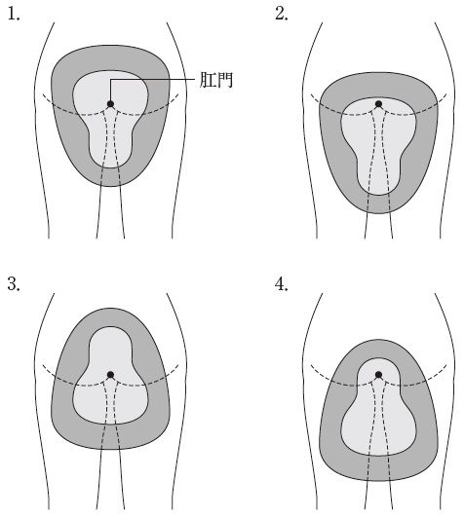
 |  | 1 | 1 | 正解
 |  | 2 | 2
 |  | 3 | 3
 |  | 4 | 4
看護師 | 2014 | 必修問題 |  | 2014_nrs_14_am020
 |  | シーツ交換時にシーツを引っ張る動作でボディメカニクスを応用した姿勢はどれか。
 |  | 1 | 両足を前後に開き、両膝を伸ばす。
 |  | 2 | 両足を前後に開き、両膝を曲げる。 | 正解
 |  | 3 | 両足をそろえ、両膝を伸ばす。
 |  | 4 | 両足をそろえ、両膝を曲げる。
看護師 | 2014 | 必修問題 |  | 2014_nrs_14_am021
 |  | 生理食塩水の塩化ナトリウム濃度はどれか。
 |  | 1 | 0.9% | 正解
 |  | 2 | 5%
 |  | 3 | 9%
 |  | 4 | 15%
看護師 | 2014 | 必修問題 |  | 2014_nrs_14_am022
 |  | 血中濃度を確認する必要性が最も高い医薬品はどれか。
 |  | 1 | アスピリン
 |  | 2 | フロセミド
 |  | 3 | テオフィリン | 正解
 |  | 4 | インドメタシン
看護師 | 2014 | 必修問題 |  | 2014_nrs_14_am023
 |  | 静脈血採血の穿刺時の皮膚に対する針の適切な刺入角度はどれか。
 |  | 1 | 10～30度 | 正解
 |  | 2 | 35～40度
 |  | 3 | 55～60度
 |  | 4 | 75～80度
看護師 | 2014 | 必修問題 |  | 2014_nrs_14_am024
 |  | 体位ドレナージの直接の目的はどれか。
 |  | 1 | 痛みの軽減
 |  | 2 | 睡眠の導入
 |  | 3 | 排痰の促進 | 正解
 |  | 4 | 廃用症候群の予防
看護師 | 2014 | 必修問題 |  | 2014_nrs_14_am025
 |  | 振動が原因となる職業性疾病はどれか。
 |  | 1 | 中皮腫
 |  | 2 | 熱中症
 |  | 3 | 高山病
 |  | 4 | 白ろう病 | 正解
看護師 | 2014 | 人体の構造と機能 |  | 2014_nrs_14_am026
 |  | 胸管で正しいのはどれか。
 |  | 1 | 弁がない。
 |  | 2 | 静脈角に合流する。 | 正解
 |  | 3 | 癌細胞は流入しない。
 |  | 4 | 主に蛋白質を輸送する。
看護師 | 2014 | 人体の構造と機能 |  | 2014_nrs_14_am027
 |  | ホルモンとその作用の組合せで正しいのはどれか。
 |  | 1 | バソプレシン ――――― 利尿の促進
 |  | 2 | オキシトシン ――――― 乳汁産生の促進
 |  | 3 | テストステロン ―――― タンパク合成の促進 | 正解
 |  | 4 | アルドステロン ―――― ナトリウムイオン排泄の促進
看護師 | 2014 | 人体の構造と機能 |  | 2014_nrs_14_am028
 |  | 低体温からの回復に伴う生体の反応はどれか。
 |  | 1 | 廃 用
 |  | 2 | 発 汗
 |  | 3 | ふるえ | 正解
 |  | 4 | 乳酸の蓄積
看護師 | 2014 | 疾病の成り立ちと回復の促進 |  | 2014_nrs_14_am029
 |  | 胸部エックス線写真を別に示す。 心胸郭比について正しいのはどれか。
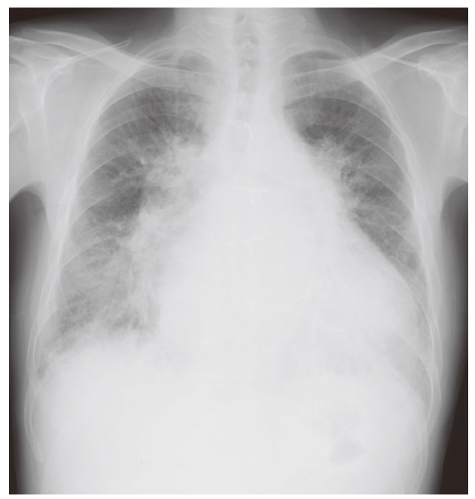
 |  | 1 | 小さい。
 |  | 2 | 正常である。
 |  | 3 | 大きい。 | 正解
 |  | 4 | 測定できない。
看護師 | 2014 | 疾病の成り立ちと回復の促進 |  | 2014_nrs_14_am030
 |  | 乳癌について正しいのはどれか。
 |  | 1 | 乳房の内側に多い。
 |  | 2 | 有痛性の腫瘤が特徴である。
 |  | 3 | エストロゲン補充療法を行う。
 |  | 4 | センチネルリンパ節生検により郭清する範囲を決める。 | 正解
看護師 | 2014 | 健康支援と社会保障制度 |  | 2014_nrs_14_am031
 |  | 日本の平成24年（2012年）における女性の年齢階級別労働力率の推移を示すグラフの特徴はどれか。
 |  | 1 | 20歳代をピークとする山型
 |  | 2 | 40歳代をピークとする山型
 |  | 3 | 20歳代と40歳代をピークとするM字型 | 正解
 |  | 4 | 20歳代から50歳代にかけての逆U字型
看護師 | 2014 | 健康支援と社会保障制度 |  | 2014_nrs_14_am032
 |  | 生活保護法に基づき保護を決定するのはどれか。
 |  | 1 | 保健センター
 |  | 2 | 福祉事務所 | 正解
 |  | 3 | 保健所
 |  | 4 | 病 院
看護師 | 2014 | 健康支援と社会保障制度 |  | 2014_nrs_14_am033
 |  | 環境要因と健康への影響の組合せで正しいのはどれか。
 |  | 1 | 高 温 -- 難 聴
 |  | 2 | ヒ 素 -- イタイイタイ病
 |  | 3 | オゾンホール -- 赤外線障害
 |  | 4 | 光化学オキシダント -- 粘膜刺激 | 正解
看護師 | 2014 | 健康支援と社会保障制度 |  | 2014_nrs_14_am034
 |  | 大気汚染に関する環境基準が定められている物質はどれか。
 |  | 1 | 二酸化炭素
 |  | 2 | 一酸化窒素
 |  | 3 | フッ化水素
 |  | 4 | 微小粒子状物質 | 正解
看護師 | 2014 | 健康支援と社会保障制度 |  | 2014_nrs_14_am035
 |  | 育児休業、介護休業等育児又は家族介護を行う労働者の福祉に関する法律＜育児・介護休業法＞で定められているのはどれか。
 |  | 1 | 妊産婦が請求した場合の深夜業の禁止
 |  | 2 | 産後8週間を経過しない女性の就業禁止
 |  | 3 | 生後満1年に達しない生児を育てる女性の育児時間中のその女性の使用禁止
 |  | 4 | 小学校就学の始期に達するまでの子を養育する労働者が請求した場合の時間外労働の制限 | 正解
看護師 | 2014 | 基礎看護学 |  | 2014_nrs_14_am036
 |  | 看護師と患者の信頼関係の構築において最も考慮すべき要素はどれか。
 |  | 1 | 病院の方針
 |  | 2 | 看護師の思い
 |  | 3 | 患者の価値観 | 正解
 |  | 4 | 家族の経済状況
看護師 | 2014 | 成人看護学 |  | 2014_nrs_14_am037
 |  | 終末期の患者の妻は患者の死期が近いことを受け入れがたい状態である。 妻の気持ちを受容する看護師の言動として最も適切なのはどれか。
 |  | 1 | 「今がつらいときですね」 | 正解
 |  | 2 | 「死を受け入れるしかないと思いますよ」
 |  | 3 | 「最期にしてあげたいことを考えましょう」
 |  | 4 | 「亡くなった後の準備をすぐに始めましょう」
看護師 | 2014 | 疾病の成り立ちと回復の促進 |  | 2014_nrs_14_am038
 |  | 成人の立位の腹部エックス線写真を別に示す。 この所見から最も考えられる疾患はどれか。
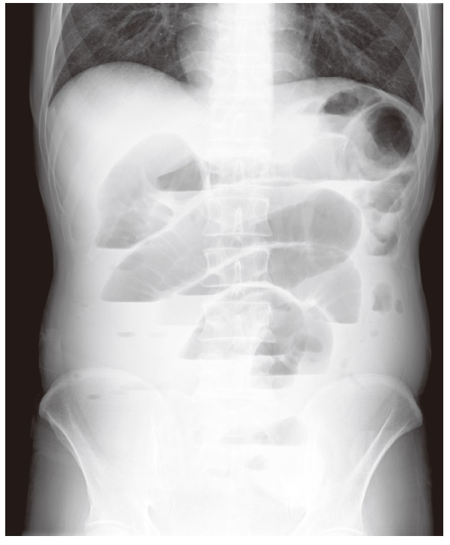
 |  | 1 | 胆石症
 |  | 2 | イレウス | 正解
 |  | 3 | 潰瘍性大腸炎
 |  | 4 | 十二指腸潰瘍
看護師 | 2014 | 基礎看護学 |  | 2014_nrs_14_am039
 |  | 血液の付着した注射針を廃棄する容器はどれか。
 |  | 1 | 黄色バイオハザードマーク付きの容器 | 正解
 |  | 2 | 橙色バイオハザードマーク付きの容器
 |  | 3 | 赤色バイオハザードマーク付きの容器
 |  | 4 | 非感染性廃棄物用の容器
看護師 | 2014 | 基礎看護学 |  | 2014_nrs_14_am040
 |  | 臥床している患者に対して看護師が手袋を装着して口腔ケアを実施した。 口腔ケア後の看護師の行動で適切なのはどれか。
 |  | 1 | 手袋を外し、すぐに新しい手袋を装着して別の患者のケアを行う。
 |  | 2 | 使用した手袋を装着したまま患者の寝衣を交換する。
 |  | 3 | 手袋を装着したまま患者の歯ブラシを洗浄する。 | 正解
 |  | 4 | 使用した手袋は一般廃棄物の容器に捨てる。
看護師 | 2014 | 基礎看護学 |  | 2014_nrs_14_am041
 |  | 慢性膵炎の患者の食事療法で制限が必要なのはどれか。
 |  | 1 | 糖 質
 |  | 2 | 脂 質 | 正解
 |  | 3 | 蛋白質
 |  | 4 | 脂溶性ビタミン
看護師 | 2014 | 基礎看護学 |  | 2014_nrs_14_am042
 |  | 肺血流量が最も減少する体位はどれか。
 |  | 1 | 立 位 | 正解
 |  | 2 | 座 位
 |  | 3 | 仰臥位
 |  | 4 | Fowler＜ファウラー＞位
看護師 | 2014 | 基礎看護学 |  | 2014_nrs_14_am043
 |  | ベンチュリーマスクによる酸素吸入で正しいのはどれか。
 |  | 1 | 最適な酸素流量は18 L/分である。
 |  | 2 | 酸素流量に関係なく加湿器が必要である。
 |  | 3 | 24～50%の安定した吸入酸素濃度が得られる。 | 正解
 |  | 4 | マスクに空気を溜めることのできるバッグがある。
看護師 | 2014 | 基礎看護学 |  | 2014_nrs_14_am044
 |  | 成人の心臓マッサージ法の圧迫部位を図に示す。 正しいのはどれか。
 |  | 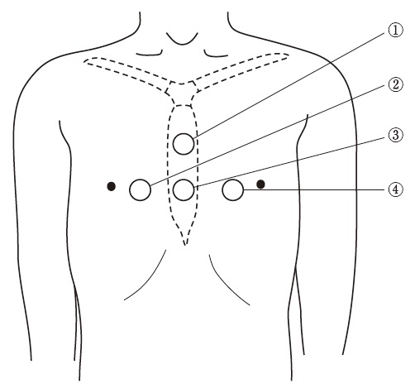
 |  | 1 | ①
 |  | 2 | ②
 |  | 3 | ③ | 正解
 |  | 4 | ④
看護師 | 2014 | 基礎看護学 |  | 2014_nrs_14_am045
 |  | 生体検査はどれか。
 |  | 1 | 尿検査
 |  | 2 | 血液検査
 |  | 3 | 心電図検査 | 正解
 |  | 4 | 脳脊髄液検査
看護師 | 2014 | 成人看護学 |  | 2014_nrs_14_am046
 |  | 日本の最近10年の成人を取り巻く社会状況で正しいのはどれか。
 |  | 1 | 生産年齢人口の占める割合の増加
 |  | 2 | 単独世帯の占める割合の増加 | 正解
 |  | 3 | 非正規雇用者の比率の低下
 |  | 4 | 平均初婚年齢の低下
看護師 | 2014 | 成人看護学 |  | 2014_nrs_14_am047
 |  | 廃用症候群の説明で適切なのはどれか。
 |  | 1 | 二次的に低カルシウム血症を発症する。
 |  | 2 | 加齢とともに症状の進行は遅くなる。
 |  | 3 | 二次的に起立性低血圧を発症する。 | 正解
 |  | 4 | 癌患者ではみられない。
看護師 | 2014 | 成人看護学 |  | 2014_nrs_14_am048
 |  | 鮮紅色の底面をした水疱を形成し、痛みが強い熱傷創の回復に要する期間はどれか。
 |  | 1 | 2～3日
 |  | 2 | 1～2週 | 正解
 |  | 3 | 3～4週
 |  | 4 | 2～3か月
看護師 | 2014 | 成人看護学 |  | 2014_nrs_14_am049
 |  | フローボリューム曲線を図に示す。 慢性閉塞性肺疾患の患者の結果はどれか。
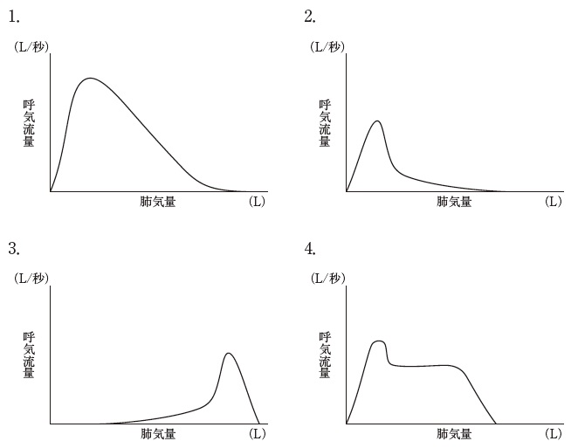
 |  | 1 | 1
 |  | 2 | 2 | 正解
 |  | 3 | 3
 |  | 4 | 4
看護師 | 2014 | 成人看護学 |  | 2014_nrs_14_am050
 |  | Aさん（39歳、男性、会社員）は、最近口渇が強く、飲水量が増えた。毎日5Ｌ以上の水のような薄い排尿があり、夜間に何回も排尿に起きるようになったため病院を受診しホルモン分泌異常を指摘された。 原因と考えられるホルモンが分泌される部位はどれか。
 |  | 1 | 視床下部
 |  | 2 | 下垂体後葉 | 正解
 |  | 3 | 甲状腺
 |  | 4 | 副腎皮質
看護師 | 2014 | 成人看護学 |  | 2014_nrs_14_am051
 |  | 眼底検査の前処置で散瞳薬を点眼する際の看護で適切なのはどれか。
 |  | 1 | 白内障の既往の有無を確認する。
 |  | 2 | 羞明が強くなると説明する。 | 正解
 |  | 3 | 散瞳薬による症状は30 分程度で消失すると説明する。
 |  | 4 | 眼を閉じた状態で検査室に誘導する。
看護師 | 2014 | 成人看護学 |  | 2014_nrs_14_am052
 |  | 脊髄造影について正しいのはどれか。
 |  | 1 | 検査前の食事制限はない。
 |  | 2 | 造影剤を硬膜外腔に注入する。
 |  | 3 | 検査中のけいれん発作に注意する。 | 正解
 |  | 4 | 検査後は水平仰臥位で安静を保つ。
看護師 | 2014 | 成人看護学 |  | 2014_nrs_14_am053
 |  | Aさん（52歳、女性）は、子宮頸癌で広汎子宮全摘術後に排尿障害を発症した。 退院に向けて自己導尿の練習を開始したが、39.0℃の発熱と右背部の叩打痛が出 現した。 A さんの症状の原因として考えられるのはどれか。
 |  | 1 | 膀胱炎
 |  | 2 | 虫垂炎
 |  | 3 | 腎盂腎炎 | 正解
 |  | 4 | 骨盤内膿瘍
看護師 | 2014 | 老年看護学 |  | 2014_nrs_14_am054
 |  | 流動性知能はどれか。
 |  | 1 | 新聞を読む。
 |  | 2 | 町内会の役員を務める。
 |  | 3 | 結婚式のマナーを知っている。
 |  | 4 | 携帯電話に電話番号を登録する。 | 正解
看護師 | 2014 | 老年看護学 |  | 2014_nrs_14_am055
 |  | Aさん（66歳、男性）は、尿管結石症で入院し、鎮痛薬の投与と点滴静脈内注射による持続輸液が開始された。日常生活は自立している。輸液開始の1時間後、Aさんの病室で大きな音がしたので看護師が駆けつけると、Aさんはベッドサイドに座り込んでいた。「トイレに行こうとベッドから立ち上がろうとして、点滴のスタンドをつかんだら滑った」と話した。転倒後の診察の結果に異常はなかった。 A さんが再び転倒しないための対応で最も適切なのはどれか。
 |  | 1 | 床上排泄にする。
 |  | 2 | 誰の過失か明らかにする。
 |  | 3 | 転倒の原因を一緒に考える。 | 正解
 |  | 4 | 夜間は家族に付き添いを依頼する。
看護師 | 2014 | 老年看護学 |  | 2014_nrs_14_am056
 |  | Aさん（88歳、女性）は、中等度の認知症である。介護老人保健施設の短期入所＜ショートステイ＞を利用している。A さんに入浴を勧めるとAさんは「風呂なんて嫌だ」と強い口調で言い、理由を聞いても話さない。 このときの看護師の対応で最も適切なのはどれか。
 |  | 1 | 全身清拭する
 |  | 2 | 入浴の必要性を説明する。
 |  | 3 | 石けんとタオルを見せる。
 |  | 4 | 気持ちが落ち着いてから再び入浴を勧める。 | 正解
看護師 | 2014 | 老年看護学 |  | 2014_nrs_14_am057
 |  | Aさん（75歳、女性）は、自立した生活を送っている。尿失禁があるため、尿失禁用パッドを使用している。大腿内側部と外陰部の掻痒感を訴え、皮膚科を受診し、外陰部掻痒症と診断された。 このときの指導内容で適切なのはどれか。
 |  | 1 | 水分摂取を控える。
 |  | 2 | 間欠的自己導尿を行う。
 |  | 3 | 尿失禁用パッドの交換頻度を増やす。 | 正解
 |  | 4 | 搔痒感のある部位をアルコール綿で清拭する。
看護師 | 2014 | 老年看護学 |  | 2014_nrs_14_am058
 |  | 手指の巧緻性が低下している高齢者が操作しやすい補聴器の種類はどれか。
 |  | 1 | 骨導補聴器
 |  | 2 | 耳あな型補聴器
 |  | 3 | 耳かけ型補聴器
 |  | 4 | ポケット型補聴器 | 正解
看護師 | 2014 | 老年看護学 |  | 2014_nrs_14_am059
 |  | インフルエンザが流行しているが、小規模多機能型居宅介護を行う事業所では罹患者はいない。 この事業所で看護師が行う罹患予防の対策で最も適切なのはどれか。
 |  | 1 | 宿泊の利用を断る。
 |  | 2 | 湿度を10%以下に保つ。
 |  | 3 | 利用者に手洗いを勧める。 | 正解
 |  | 4 | 利用者に予防的に抗インフルエンザ薬を与薬する。
看護師 | 2014 | 小児看護学 |  | 2014_nrs_14_am060
 |  | A君（8歳、男児）は、先天性内反足の手術後、両下腿のギプス固定を行う予定である。手術前にA 君に対してギプス固定後の日常生活に関する説明をすることになった。 A君に対する看護師の説明で適切なのはどれか。
 |  | 1 | 「シャワー浴はやめておきましょう」
 |  | 2 | 「ギプスの部分を高くしておきましょう」 | 正解
 |  | 3 | 「足のゆびを動かさないようにしましょう」
 |  | 4 | 「ギプスを外すまでベッド上で過ごしましょう」
看護師 | 2014 | 小児看護学 |  | 2014_nrs_14_am061
 |  | 肺高血圧が長期に持続し、肺血管抵抗が上昇することにより、短絡血流が主に左右短絡から右左短絡になった状態はどれか。
 |  | 1 | 拡張型心筋症
 |  | 2 | 総肺静脈還流異常症
 |  | 3 | Fallot＜ ファロー＞四徴症
 |  | 4 | Eisenmenger＜アイゼンメンジャー＞症候群 | 正解
看護師 | 2014 | 母性看護学 |  | 2014_nrs_14_am062
 |  | 出生前診断について正しいのはどれか。
 |  | 1 | 遺伝相談は勧めない。
 |  | 2 | 胎児異常を理由に人工妊娠中絶はできない。 | 正解
 |  | 3 | 治療不可能な疾患に関する診断結果は伝えない。
 |  | 4 | 胎児の超音波検査は出生前診断の方法に含まれない。
看護師 | 2014 | 母性看護学 |  | 2014_nrs_14_am063
 |  | 妊娠中の母体の要因が胎児に及ぼす影響について正しいのはどれか。
 |  | 1 | 飲酒の習慣による巨大児
 |  | 2 | 喫煙による神経管形成障害
 |  | 3 | 妊娠初期の風疹の罹患による先天性心疾患 | 正解
 |  | 4 | ビタミンA の過剰摂取による低出生体重児
看護師 | 2014 | 母性看護学 |  | 2014_nrs_14_am064
 |  | 高齢女性に生じやすい疾患と原因の組合せで正しいのはどれか。
 |  | 1 | 腟 炎 -- 腟分泌物の酸性化
 |  | 2 | 外陰炎 -- プロゲステロンの減少
 |  | 3 | 子宮脱 -- 骨盤底筋群の筋力低下 | 正解
 |  | 4 | 子宮体癌 -- プロラクチンの増加
看護師 | 2014 | 小児看護学 |  | 2014_nrs_14_am065
 |  | 在胎38週に正常分娩で出生した児で、体重2,400gの児が体重3,000gの児に比べて起こしやすい症状はどれか。
 |  | 1 | 高血糖
 |  | 2 | 心雑音
 |  | 3 | 低体温 | 正解
 |  | 4 | 無呼吸
看護師 | 2014 | 精神看護学 |  | 2014_nrs_14_am066
 |  | 神経伝達物質と精神疾患の組合せで最も関連が強いのはどれか。
 |  | 1 | ドパミン -- 脳血管性認知症
 |  | 2 | セロトニン -- うつ病 | 正解
 |  | 3 | ヒスタミン -- Alzheimer＜アルツハイマー＞病
 |  | 4 | アセチルコリン -- 統合失調症
看護師 | 2014 | 精神看護学 |  | 2014_nrs_14_am067
 |  | Aさんの母親は過干渉で、Aさんが反論すると厳しい口調でいつまでもAさんを批判し続けるため、Aさんは母親との関係に悩んできた。その母親と同年代で体格が似ている担当看護師に対し、Aさんは常に反抗的な態度をとり、強い拒絶を示している。 Aさんにみられるのはどれか。
 |  | 1 | 投 影
 |  | 2 | 逆転移
 |  | 3 | 反動形成
 |  | 4 | 陰性転移 | 正解
看護師 | 2014 | 精神看護学 |  | 2014_nrs_14_am068
 |  | 精神科病院に医療保護入院をしている患者から退院請求があった。入院継続の適否について判定するのはどれか。
 |  | 1 | 保健所
 |  | 2 | 地方裁判所
 |  | 3 | 精神医療審査会 | 正解
 |  | 4 | 地方精神保健福祉審議会
看護師 | 2014 | 在宅看護論 |  | 2014_nrs_14_am069
 |  | 訪問看護師の関わりで最も適切なのはどれか。
 |  | 1 | 看護師の判断で訪問時間を延長する。
 |  | 2 | 療養者のライフスタイルを尊重する。 | 正解
 |  | 3 | 1 人暮らしの療養者では家族のことは考慮しない。
 |  | 4 | 訪問時間以外での療養者との個人的な付き合いを大切にする。
看護師 | 2014 | 在宅看護論 |  | 2014_nrs_14_am070
 |  | Aさん（59歳、男性）は、妻と2人で暮らしている。Parkinson＜パーキンソン＞病で、Hoehn-Yahr＜ホーエン・ヤール＞の重症度分類ステージⅢであり、嚥下に困難がある。要介護2の認定を受けている。 食事の見守りを行う妻への訪問看護師による指導で適切なのはどれか。
 |  | 1 | 「食事はきざみ食にしましょう」
 |  | 2 | 「食事は決まった時間にしましょう」
 |  | 3 | 「食事中はテレビをつけておきましょう」
 |  | 4 | 「食べ物を飲み込んだことを確認しましょう」 | 正解
看護師 | 2014 | 在宅看護論 |  | 2014_nrs_14_am071
 |  | Aさん（52歳、男性）は、妻と2 人で暮らしている。妻は末期の肺癌で、今朝自宅で亡くなった。 主治医が死亡診断を行った後のAさんへの訪問看護師の対応で最も適切なのはどれか。
 |  | 1 | 葬儀を手配するよう勧める。
 |  | 2 | 医療機器は早急に片づけるよう勧める。
 |  | 3 | Aさんの希望に沿って、死後の処置を行う。 | 正解
 |  | 4 | 本日中に死亡診断書を役所に提出するよう説明する。
看護師 | 2014 | 在宅看護論 |  | 2014_nrs_14_am072
 |  | 在宅中心静脈栄養法＜HPN＞について適切なのはどれか
 |  | 1 | 輸液ポンプは外出時には使えない。
 |  | 2 | 24時間持続する注入には適さない。
 |  | 3 | 輸液の調剤は薬局の薬剤師に依頼できる。 | 正解
 |  | 4 | 家族が管理できることが適用の必須条件である。
看護師 | 2014 | 看護の統合と実践 |  | 2014_nrs_14_am073
 |  | 看護サービスの質の評価は、①ストラクチャー（看護サービス提供のための仕組み）、②プロセス（提供される看護サービス）、③アウトカム（看護サービスの成果）に分類される。 アウトカムはどれか。
 |  | 1 | 患者の満足度 | 正解
 |  | 2 | 退院指導の実施
 |  | 3 | 看護手順の整備の有無
 |  | 4 | 看護師1人当たりの患者数
看護師 | 2014 | 看護の統合と実践 |  | 2014_nrs_14_am074
 |  | 医療法で医療機関に義務付けられているのはどれか。
 |  | 1 | 医療安全管理者の配置 | 正解
 |  | 2 | 厚生労働省へのインシデント報告
 |  | 3 | 患者・家族への医療安全指導の実施
 |  | 4 | 医療安全支援センターへの医療事故報告
看護師 | 2014 | 看護の統合と実践 |  | 2014_nrs_14_am075
 |  | 災害発生後の時期と災害看護活動の組合せで最も適切なのはどれか。
 |  | 1 | 災害発生直後～数時間 -- 食中毒予防
 |  | 2 | 災害発生後3日～1週 -- 外傷後ストレス障害＜PTSD＞への対応
 |  | 3 | 災害発生後1週～1か月 -- 廃用症候群の予防 | 正解
 |  | 4 | 災害発生後1か月以降 -- 救命処置
看護師 | 2014 | 看護の統合と実践 |  | 2014_nrs_14_am076
 |  | 平成24年（2012年）の国連エイズ合同計画＜UNAIDS＞の報告において、ヒト免疫不全ウイルス＜HIV＞陽性者が最も多い地域はどれか。
 |  | 1 | 東アジア
 |  | 2 | 北アメリカ
 |  | 3 | オセアニア
 |  | 4 | サハラ以南のアフリカ | 正解
看護師 | 2014 | 人体の構造と機能 | 細胞・生殖器系 | 2014_nrs_14_am077
 |  | タンパク合成が行われる細胞内小器官はどれか。
 |  | 1 | 核
 |  | 2 | リボソーム | 正解
 |  | 3 | リソソーム
 |  | 4 | ミトコンドリア
 |  | 5 | Golgi＜ゴルジ＞装置
看護師 | 2014 | 人体の構造と機能 | 脳・神経系 | 2014_nrs_14_am078
 |  | 閉眼に関与する神経はどれか。
 |  | 1 | 動眼神経
 |  | 2 | 滑車神経
 |  | 3 | 三叉神経
 |  | 4 | 外転神経
 |  | 5 | 顔面神経 | 正解
看護師 | 2014 | 人体の構造と機能 |  | 2014_nrs_14_am079
 |  | 血管造影写真を別に示す。 造影部位で正しいのはどれか。
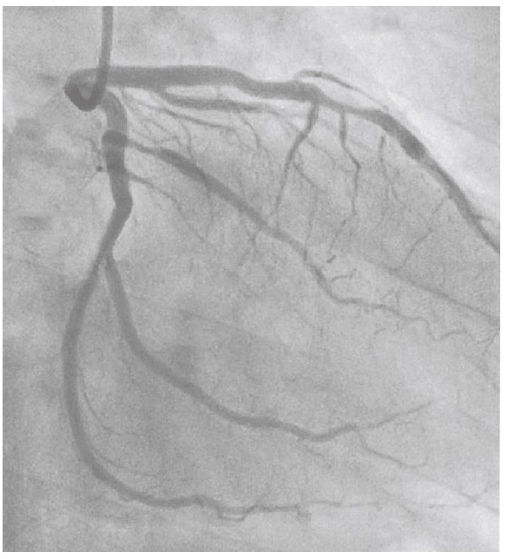
 |  | 1 | 脳動脈
 |  | 2 | 冠動脈 | 正解
 |  | 3 | 肺動脈
 |  | 4 | 肝動脈
 |  | 5 | 腎動脈
看護師 | 2014 | 小児看護学 |  | 2014_nrs_14_am080
 |  | 健常な幼児の基本的生活習慣の獲得で正しいのはどれか。
 |  | 1 | 1歳6か月でうがいができるようになる。
 |  | 2 | 2歳6か月で靴を履けるようになる。 | 正解
 |  | 3 | 3歳でコップを使って飲めるようになる。
 |  | 4 | 4歳で手を洗って拭くようになる。
 |  | 5 | 5歳で昼寝は1日1回になる。
看護師 | 2014 | 母性看護学 |  | 2014_nrs_14_am081
 |  | 不妊症について正しいのはどれか。
 |  | 1 | 6か月間避妊せずに性交渉があっても妊娠しない状態である。
 |  | 2 | 頻度は妊娠を希望し避妊しないカップル10組に3組である。
 |  | 3 | 体外受精に要する費用の公的な助成制度がある。 | 正解
 |  | 4 | 女性の年齢と不妊症の治療効果は関係しない。
 |  | 5 | 男性側の原因は7割程度である。
看護師 | 2014 | 健康支援と社会保障制度 |  | 2014_nrs_14_am082
 |  | 介護保険制度におけるケアマネジメントで適切なのはどれか。
 |  | 1 | スクリーニングで介護保険の対象の可否を判断する。
 |  | 2 | アセスメントで利用者の疾患を診断する。
 |  | 3 | 利用者は居宅介護サービス計画書を作成できない。
 |  | 4 | ケアサービスの提供と同時にモニタリングを行う。 | 正解
 |  | 5 | ケアマネジメントの終了は介護支援専門員が決定する。
看護師 | 2014 | 人体の構造と機能 |  | 2014_nrs_14_am083
 |  | 伸張反射の構成要素はどれか。2つ選べ。
 |  | 1 | 骨 膜
 |  | 2 | 筋紡錘 | 正解
 |  | 3 | 腱紡錘
 |  | 4 | 脊髄側角
 |  | 5 | 運動神経 | 正解
看護師 | 2014 | 人体の構造と機能 | 呼吸器系 | 2014_nrs_14_am084
 |  | 吸息時に収縮する筋はどれか。2つ選べ。
 |  | 1 | 腹直筋
 |  | 2 | 腹横筋
 |  | 3 | 横隔膜 | 正解
 |  | 4 | 外肋間筋 | 正解
 |  | 5 | 内肋間筋
看護師 | 2014 | 疾病の成り立ちと回復の促進 |  | 2014_nrs_14_am085
 |  | 多発性硬化症で正しいのはどれか。2つ選べ。
 |  | 1 | 脱髄病変が多発する。 | 正解
 |  | 2 | 髄液中のIgGは低下する。
 |  | 3 | 視力低下は網脈絡膜炎による。
 |  | 4 | MRIは病変の検出に有用である。 | 正解
 |  | 5 | 末梢神経が障害されることが多い。
看護師 | 2014 | 疾病の成り立ちと回復の促進 |  | 2014_nrs_14_am086
 |  | 食道癌について正しいのはどれか。2つ選べ。
 |  | 1 | 頸部食道に好発する。
 |  | 2 | 放射線感受性は低い。
 |  | 3 | アルコール飲料は危険因子である。 | 正解
 |  | 4 | 日本では扁平上皮癌に比べて腺癌が多い。
 |  | 5 | ヨードを用いた内視鏡検査は早期診断に有用である。 | 正解
看護師 | 2014 | 成人看護学 |  | 2014_nrs_14_am087
 |  | 心電図を別に示す。 所見として正しいのはどれか。2つ選べ。

 |  | 1 | R-R間隔の不整 | 正解
 |  | 2 | 細動波の出現 | 正解
 |  | 3 | QRS波の消失
 |  | 4 | STの上昇
 |  | 5 | 陰性T波
看護師 | 2014 | 成人看護学 |  | 2014_nrs_14_am088
 |  | 喉頭摘出および気管孔造設術を受けた患者でみられるのはどれか。2つ選べ。
 |  | 1 | 誤嚥をしやすい。
 |  | 2 | 咀嚼がしにくい。
 |  | 3 | においが分かりづらい。 | 正解
 |  | 4 | 高い音が聞こえにくい。
 |  | 5 | 飲み込んだ食物が鼻に逆流しやすい。 | 正解
看護師 | 2014 | 小児看護学 |  | 2014_nrs_14_am089
 |  | 改訂版デンバー式発達スクリーニング検査について正しいのはどれか。2つ選べ。
 |  | 1 | 4領域について判定を行う。 | 正解
 |  | 2 | 適応年齢は0～6歳である。 | 正解
 |  | 3 | 判定結果は数値で示される。
 |  | 4 | 知能指数の判定が可能である。
 |  | 5 | 1領域に10の検査項目がある。
看護師 | 2014 | 精神看護学 |  | 2014_nrs_14_am090
 |  | 精神障害者のリカバリ＜回復＞の考え方で正しいのはどれか。2つ選べ。
 |  | 1 | 患者に役割をもたせない。
 |  | 2 | 薬物療法を主体に展開する。
 |  | 3 | 患者の主体的な選択を支援する。 | 正解
 |  | 4 | 患者のストレングス＜強み・力＞に着目する。 | 正解
 |  | 5 | リカバリ＜回復＞とは病気が治癒したことである。
看護師 | 2014 | 成人看護学 |  | 2014_nrs_14_am091
 |  | このときのAさんのアセスメントで適切なのはどれか。
 |  | 1 | ショック状態の可能性が高い。
 |  | 2 | 左心不全の症状はみられない。
 |  | 3 | NYHA心機能分類のⅠ度に該当する。
 |  | 4 | 浮腫は右心不全の症状によると考えられる。 | 正解
看護師 | 2014 | 成人看護学 |  | 2014_nrs_14_am092
 |  | Aさんの咳嗽を軽減する方法で最も適切なのはどれか。
 |  | 1 | 起坐位を保つ。 | 正解
 |  | 2 | 腹式呼吸を促す。
 |  | 3 | 部屋の湿度を30%に保つ。
 |  | 4 | 超音波ネブライザーを使用する。
看護師 | 2014 | 成人看護学 |  | 2014_nrs_14_am093
 |  | 入院治療によりAさんの症状は改善し、2日後に退院予定である。 退院後の受診についての説明で最も適切なのはどれか。
 |  | 1 | 「夜間の咳で受診する必要はありません」
 |  | 2 | 「体温が38.0℃以下なら受診の必要はありません」
 |  | 3 | 「今回のように体重が増加したときは受診してください」 | 正解
 |  | 4 | 「仕事から帰って足に浮腫がみられたら受診してください」
看護師 | 2014 | 成人看護学 |  | 2014_nrs_14_am094
 |  | 腎機能の悪化によるものと考えられるデータはどれか。
 |  | 1 | 体 重
 |  | 2 | 血清カリウム値
 |  | 3 | ヘモグロビン値 | 正解
 |  | 4 | 血清アルブミン値
看護師 | 2014 | 成人看護学 |  | 2014_nrs_14_am095
 |  | Aさんは、慢性腎臓病ステージ4と診断され、精査目的で入院した。「特に症状がないのに腎臓が悪いと言われて本当に驚いたよ。高血圧が関係していると医師に言われたけれど、どういうことですか」とAさんが看護師に尋ねた。 Aさんへの説明で適切なのはどれか。
 |  | 1 | 「高血圧で尿が少なくなり腎臓を悪くします」
 |  | 2 | 「高血圧が続くと腎臓の濾過機能が低下します」 | 正解
 |  | 3 | 「高血圧では腎臓病の症状が現れにくくなります」
 |  | 4 | 「腎臓の機能がさらに低下すると血圧は低くなります」
看護師 | 2014 | 成人看護学 |  | 2014_nrs_14_am096
 |  | 現時点でAさんに起こる危険性が高いのはどれか。
 |  | 1 | 低リン血症
 |  | 2 | 血糖値の上昇
 |  | 3 | 虚血性心疾患 | 正解
 |  | 4 | 甲状腺機能亢進症
看護師 | 2014 | 老年看護学 |  | 2014_nrs_14_am097
 |  | Aさんは看護師に「頭がふわふわして歩けない。めまいもする。昨日の夜から気持ちが悪くなり、朝までに2 、3回吐いた。体に力が入らない」と話した。 Aさんの脱水症について追加で情報収集すべき内容で最も適切なのはどれか。
 |  | 1 | 昨日の経口摂取量 | 正解
 |  | 2 | 排尿の自立状況
 |  | 3 | 生活活動強度
 |  | 4 | 睡眠の状況
看護師 | 2014 | 老年看護学 |  | 2014_nrs_14_am098
 |  | 外来で点滴静脈内注射が開始され、入院した。夕方からAさんの表情に落ち着きがない様子や看護師の説明を聞かない様子がみられた。夜間から朝までぶつぶつと独り言を話していた。 Aさんの看護で最も適切なのはどれか。
 |  | 1 | 夜間の病室内の照明を消す。
 |  | 2 | 日中に車椅子での散歩を介助する。 | 正解
 |  | 3 | Aさんに点滴を抜かないように説明する。
 |  | 4 | 夜間は睡眠導入薬の処方を医師に依頼する。
看護師 | 2014 | 老年看護学 |  | 2014_nrs_14_am099
 |  | 入院後5日。Aさんの症状は改善し、明日退院する予定である。床頭台の隅に利尿薬が残っていたため看護師が質問すると、Aさんは「看護師さんから薬をもらうとすぐ飲んでいるよ」と話した。また、自分の病室を間違えることが数回あった。 Aさんが在宅療養を継続するために、看護師が介護支援専門員へ伝える情報として優先度が高いのはどれか。
 |  | 1 | 生活リズム
 |  | 2 | 食事の摂取量
 |  | 3 | 服薬管理の状況 | 正解
 |  | 4 | 脱水症の治療内容
看護師 | 2014 | 在宅看護論 |  | 2014_nrs_14_am100
 |  | 現在のAさんのAlzheimer＜アルツハイマー＞病の状態で最も適切なのはどれか。
 |  | 1 | 視線を動かすことができる。 | 正解
 |  | 2 | 車椅子を操作することができる。
 |  | 3 | 季節に合わせて服を選ぶことができる。
 |  | 4 | Mini-Mental State Examination＜MMSE＞20点である。
看護師 | 2014 | 在宅看護論 |  | 2014_nrs_14_am101
 |  | Aさんは、誤嚥性肺炎のために入退院を繰り返している。今回の入院で主治医はAさんの家族に胃瘻の造設を含めた今後の方針を説明した。Aさんの長男は胃瘻の造設を希望せず、主に介護を行ってきた長男の妻は「私には決められない」と迷っている。 Aさんの長男の妻に対する看護師の対応として最も適切なのはどれか。
 |  | 1 | 「あなたがAさんの立場ならどうしますか」
 |  | 2 | 「介護支援専門員の考えを聞いてみましょう」
 |  | 3 | 「私の経験から胃瘻を造らないことを勧めます」
 |  | 4 | 「Aさんはこのような状況になったとき、どうしたいと言っていましたか」 | 正解
看護師 | 2014 | 在宅看護論 |  | 2014_nrs_14_am102
 |  | その後、Aさんは誤嚥性肺炎の症状が軽快し、胃瘻を造設せずに退院する予定である。家族は自宅での介護を考えていたが、長男の妻が脳出血で入院したため、Aさんの退院先の再検討を行うことになった。 Aさんの退院先として最も適切なのはどれか。
 |  | 1 | 軽費老人ホーム
 |  | 2 | 介護老人福祉施設 | 正解
 |  | 3 | 回復期リハビリテーション病棟
 |  | 4 | 認知症対応型共同生活介護（認知症高齢者グループホーム）
看護師 | 2014 | 小児看護学 |  | 2014_nrs_14_am103
 |  | Aちゃんの眼の状態を図に示す。 Aちゃんの斜視はどれか。

 |  | 1 | 右内斜視
 |  | 2 | 右外斜視
 |  | 3 | 左内斜視 | 正解
 |  | 4 | 左外斜視
看護師 | 2014 | 小児看護学 |  | 2014_nrs_14_am104
 |  | 手術当日の朝、Aちゃんは麻酔の前投薬としてミダゾラムとアトロピンを経口で服用した。両親が早朝から面会に来てA ちゃんのそばに付き添っている。Aちゃんは少し興奮気味で、両親に「おなかがすいた。のどが渇いた」と話しかけている。30分後に手術室に入室する予定である。 手術室に入室するまでのAちゃんへの対応で適切なのはどれか。
 |  | 1 | 水を飲ませる。
 |  | 2 | 前投薬の追加を医師に相談する。
 |  | 3 | ベッド上で絵本を読み聞かせる。 | 正解
 |  | 4 | 両親と一緒にプレイルームで遊ばせる。
看護師 | 2014 | 小児看護学 |  | 2014_nrs_14_am105
 |  | Aちゃんの手術は無事終了した。翌日、A ちゃんは眼のガーゼと眼帯が外され、抗菌薬の点眼が始まり、退院が決まった。Aちゃんは眼を触らないように両上肢に肘関節抑制帯をつけている。母親は「手術が無事に終わってほっとしました」と話した。 母親に対する退院後の留意点の説明で正しいのはどれか。2つ選べ。
 |  | 1 | 「家でも点眼を続けてください」 | 正解
 |  | 2 | 「家に帰ったら洗顔してもよいです」
 |  | 3 | 「眼脂が続いたら受診してください」
 |  | 4 | 「物が二重に見えることがあります」 | 正解
 |  | 5 | 「家に帰ったら肘関節の固定は必要ありません」
看護師 | 2014 | 母性看護学 |  | 2014_nrs_14_am106
 |  | 医師は更年期障害と診断した。診察後、Aさんは「どうしてこのような症状が出るのかしら」と看護師に尋ねた。 Aさんへの説明で適切なのはどれか。
 |  | 1 | 「子宮が固くなったためです」
 |  | 2 | 「卵管が狭くなったためです」
 |  | 3 | 「卵巣の機能が低下したためです」 | 正解
 |  | 4 | 「視床下部の機能が低下したためです」
看護師 | 2014 | 母性看護学 |  | 2014_nrs_14_am107
 |  | Aさんは「汗をかきやすくイライラする以外に、どのような変化が起こりますか」と看護師に尋ねた。 Aさんへの説明で最も適切なのはどれか。
 |  | 1 | 手足が温かくなる。
 |  | 2 | 寝つきが悪くなる。 | 正解
 |  | 3 | 乏尿になる。
 |  | 4 | 乳房が張る。
看護師 | 2014 | 母性看護学 |  | 2014_nrs_14_am108
 |  | Aさんは「私はこれからどうしたらよいでしょうか。日常生活の過ごし方を教えてください」と看護師に尋ねた。 看護師の対応で最も適切なのはどれか。
 |  | 1 | 「外出は控えてください」
 |  | 2 | 「家事は今までどおり頑張りましょう」
 |  | 3 | 「夫と会話をする機会を増やしましょう」 | 正解
 |  | 4 | 「娘さんに週に1回遊びに来てもらいましょう」
看護師 | 2014 | 母性看護学 |  | 2014_nrs_14_am109
 |  | Aさんの観察項目で最も注意するのはどれか。
 |  | 1 | 破 水
 |  | 2 | 激しい腹痛
 |  | 3 | 子宮底の上昇
 |  | 4 | 痛みを伴わない性器出血 | 正解
看護師 | 2014 | 母性看護学 |  | 2014_nrs_14_am110
 |  | その後、Aさんの妊娠経過は順調で、妊娠37週0日の午後1時から帝王切開術が予定された。 手術前日の対応で最も適切なのはどれか。
 |  | 1 | 浣腸を実施する。
 |  | 2 | 夕食を禁食とする。
 |  | 3 | 輸血の準備を確認する。 | 正解
 |  | 4 | 下肢に間欠的空気圧迫装置を使用する。
看護師 | 2014 | 母性看護学 |  | 2014_nrs_14_am111
 |  | Aさんは、妊娠37週0日に帝王切開で体重2,800g の児を出産した。術後3日、Aさんは看護師に「どうすることもできなかったのは分かっているのですが、自然なお産をしたかったです。赤ちゃんを産んだ実感がありません」と話した。 看護師の対応として最も適切なのはどれか。
 |  | 1 | 精神科の受診を勧める。
 |  | 2 | 妊娠期からの振り返りをする。 | 正解
 |  | 3 | 次の出産で経腟分娩を試みるよう勧める。
 |  | 4 | 数日前に帝王切開術を受けた褥婦に話をしてもらうよう勧める。
看護師 | 2014 | 精神看護学 |  | 2014_nrs_14_am112
 |  | Aさんは5日目ころから日中は臥床して過ごし、夜間は熟睡するようになった。食事の時間に遅れてくることが多く、看護師の声かけにほとんど反応しない。他の患者との交流もない。 この時期の看護師の対応として最も適切なのはどれか。
 |  | 1 | 食事摂取の介助をする。
 |  | 2 | 作業療法への参加を促す。
 |  | 3 | 日中の休息時間を維持する。 | 正解
 |  | 4 | 食事時間を守るよう注意する。
看護師 | 2014 | 精神看護学 |  | 2014_nrs_14_am113
 |  | 入院後1か月。Aさんは体重が3kg 増加した。バイタルサインに異常はない。血液検査データは空腹時血糖200mg/dL、HbA1c5.2 %である。入院時の空腹時血糖は80mg/dL であった。Aさんと両親に特記すべき既往歴はない。 Aさんにみられる非定型抗精神病薬の副作用（有害事象）で最も考えられるのはどれか。
 |  | 1 | 水中毒
 |  | 2 | 拘禁反応
 |  | 3 | 悪性症候群
 |  | 4 | 耐糖能の異常 | 正解
看護師 | 2014 | 精神看護学 |  | 2014_nrs_14_am114
 |  | 入院後2か月。症状も落ち着いてきたため、退院の準備をすることになった。Aさんは看護師に「病気はもう治ったのに、いつまで薬を飲まなければならないのか。薬を飲むと頭がぼんやりする。体力がなくなった気がする」と話した。 Aさんの退院の準備のために行う支援で優先度が高いのはどれか。
 |  | 1 | 回想法
 |  | 2 | 復学準備
 |  | 3 | 服薬心理教育 | 正解
 |  | 4 | 筋力トレーニング
看護師 | 2014 | 在宅看護論 |  | 2014_nrs_14_am115
 |  | Aさんと両親への呼吸管理の説明で最も適切なのはどれか。
 |  | 1 | 鼻根の皮膚トラブルにはマスクを外す。
 |  | 2 | 機器が故障したときは訪問看護師に連絡する。
 |  | 3 | 機器が過剰送気を示したときは回路の点検をする。 | 正解
 |  | 4 | 息苦しいときは非侵襲的陽圧換気の設定を変更する。
看護師 | 2014 | 在宅看護論 |  | 2014_nrs_14_am116
 |  | 退院後1週。夜間に落雷による停電が起こった。Aさんの父親から「まだ停電は続いていますが人工呼吸器は動いています。私は今から何をすればいいでしょうか」と慌てた様子で訪問看護師に電話があった。 この時点の訪問看護師の対応で最も適切なのはどれか。
 |  | 1 | 「救急車で病院に行きましょう」
 |  | 2 | 「主治医に連絡をとりましょう」
 |  | 3 | 「用手換気に切り替えましょう」
 |  | 4 | 「主電源を外部バッテリーに切り替えましょう」 | 正解
看護師 | 2014 | 在宅看護論 |  | 2014_nrs_14_am117
 |  | 退院後6か月。Aさんは特別支援学校に通学している。弟の小学校でインフルエンザが例年より早い時期から流行し始めた。弟はインフルエンザの予防接種を受けていた。Aさんの母親は「Aにインフルエンザがうつらないか心配です」と訪問看護師に話した。 母親への訪問看護師の助言として最も適切なのはどれか。
 |  | 1 | 「Aさんを隔離しましょう」
 |  | 2 | 「ショートステイを利用してみましょう」
 |  | 3 | 「予防接種について主治医に相談してみましょう」 | 正解
 |  | 4 | 「弟さんは予防接種を受けているのでAさんにはうつりませんよ」
看護師 | 2014 | 看護の統合と実践 |  | 2014_nrs_14_am118
 |  | 発災直後の避難所で対応する看護師の行動で最も適切なのはどれか。
 |  | 1 | ボランティアを手配する。
 |  | 2 | 災害給付金の説明をする。
 |  | 3 | 心のケアに時間をかける。
 |  | 4 | 重症度に応じて診療の優先順位をつける。 | 正解
看護師 | 2014 | 看護の統合と実践 |  | 2014_nrs_14_am119
 |  | 土石流で家を失った被災者は市民体育館から仮設住宅へ移動した。仮設住宅には1人暮らしの世帯が多い。看護師が仮設住宅の巡回訪問を行うことになった。災害の慢性期（復興期）の看護師の巡回訪問の主な目的として適切でないのはどれか。
 |  | 1 | 感染症を予防する。
 |  | 2 | 救援物資を届ける。 | 正解
 |  | 3 | 室内の安全性を確認する。
 |  | 4 | 生活習慣病の重症化を予防する。
看護師 | 2014 | 看護の統合と実践 |  | 2014_nrs_14_am120
 |  | 看護師のAさんは、土石流の発生直後から被災地に1か月派遣された。その後、病院に戻り3か月が経過した。Aさんは勤務中に表情が乏しく考え込む様子がみられた。 Aさんへの看護管理者の対応として最も適切なのはどれか。
 |  | 1 | 忙しい部署に異動させる。
 |  | 2 | 仕事に専念するよう伝える。
 |  | 3 | すぐに忘れるものだと励ます。
 |  | 4 | 体験を語ることができる場を設ける。 | 正解

